List_Post-O
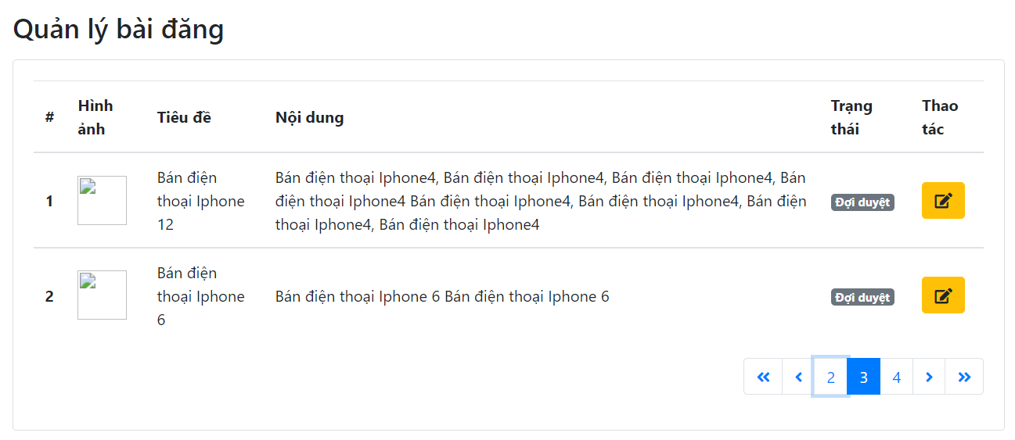
OUTPUT

GUI 1 -> GUI 7

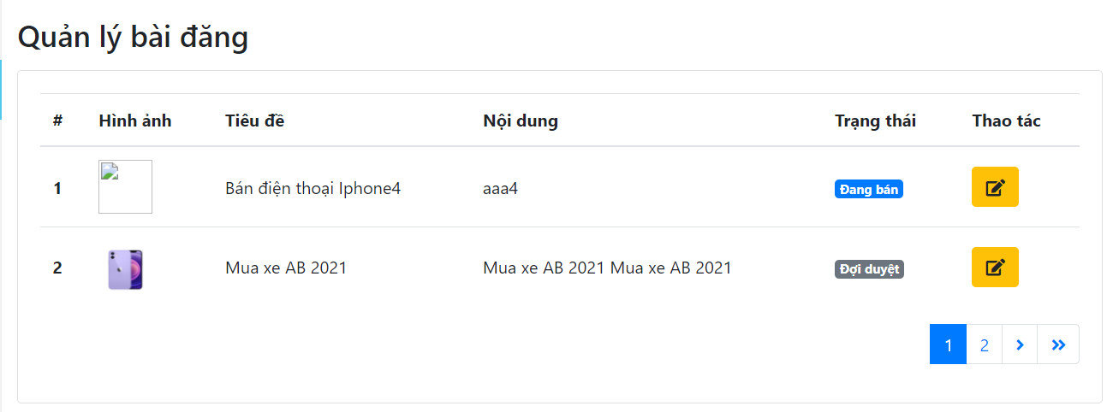

FUNC-1

FUNC-2

FUNC-3

Edit_Post-I
INPUT

GUI 1 -> GUI 16

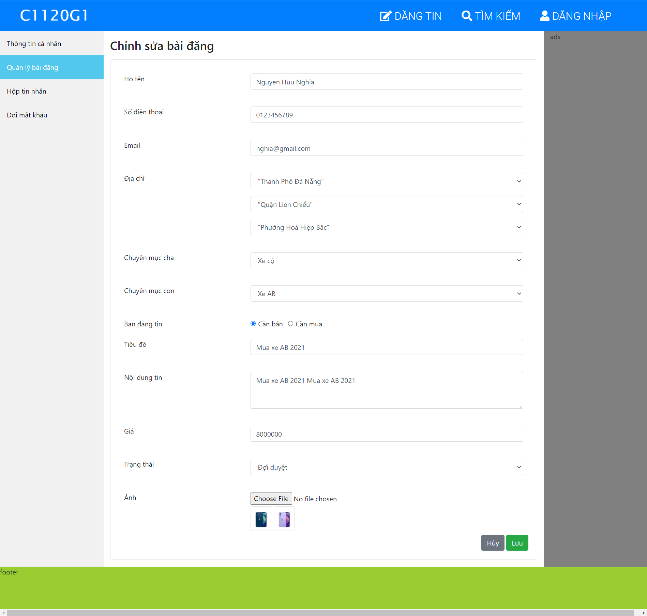

FUNC-3

FUNC-7

FUNC-8

FUNC-9

FUNC-10

FUNC-11

FUNC-12

FUNC-13

FUNC-18

FUNC-19

FUNC-20

